상품제안서
[충전기]아이논 USB 5포트 해외 여행용 어댑터 IN-TA510C | 상품코드: F23667

 |  |  |  |  |  |  | 02-412-0044 | www.easy1.co.kr
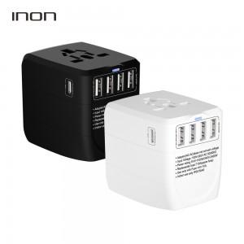 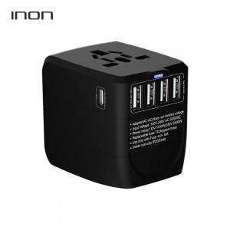 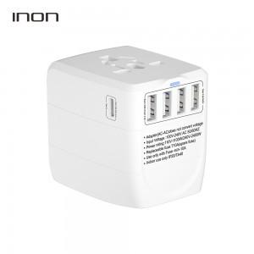

【상세/제작정보】

【인쇄/포장옵션】 | 실크 / 포장지포장

【공급단가】 | 수량 | 50~ | 100~ | 500~ | 1,000~ | 2,000~
*VAT별도 | 단가 | 23,220원 | 22,360원 | 21,500원 | 20,640원 | 20,120원

【상품 URL】 | http://www.easy1.co.kr/src/goods_detail.php?gdno=23667

